JULIO
EMPRESA SOCIAL DEL ESTADO METROSALUD
OFICINA DE
ANEXO NUMERO XX FORMATO DE PLANTILLA DE COTIZACION OFERTA ECONOMICA DE INSUMOS GENERALES
Fecha:
Razon Social:
Nit:
Nombre contacto:
Telefono contacto:
ITEMS | RAZON SOCIAL DEL COTIZANTE | PAQUETE | CODIGO | DESCRIPCIÓN DEL INSUMO REQUERIDO | DESCRIPCIÓN COMPLEMENTARIA DEL INSUMO REQUERIDO POR METROSALUD PARA QUE EL OFERENTE SEPA QUE OFERTA Y QUE ES LO QUE SE DEBE ENTREGAR SI SE LE ADJUDICA EL CONTRATO | UNIDAD DE MANEJO | UNIDAD DE EMPAQUE OFERTADA | MARCA Y REFERENCIA REQUERIDA | MARCA OFERTADA | REFERENCIA O MODELO OFERTADO | APOTAR FICHA TECNICA | APORTAR REGISTRO SANITARIO | APORTAR FICHA DE SEGURIDAD | # REGISTRO SANITARIO | VENCIMIENTO REGISTRO SANITARIO (DD/MM/AAAA) | CANTIDAD ESTIMADA REQUERIDA | VALOR UNITARIO EN LA UNIDAD DE METROSALUD | IVA COTIZADO EN % | VALOR UNITARIO CON IVA | VALOR TOTAL SIN IVA | VALOR TOTAL IVA INCLUIDO
4 |  |  | 601700900 | JUEGO DE BANDAS ELASTICAS | SET DE 3 o 5 BANDAS CINTA CAUCHO ELÁSTICAS PARA EJERCICIO | UNIDAD | UNIDAD | 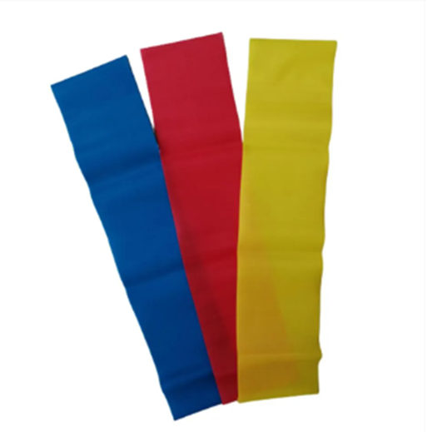 |  |  |  |  |  |  |  | 2,700
15 |  |  | 507400550 | TITERES DEDILES | TITERES DEDILES DE TELA | UNIDAD | UNIDAD |  |  |  |  |  |  |  |  | 11,000
23 |  |  | 507113471 | JUEGOS DE ARRASTRE | JUEGOS DE ARRASTRE DE PLASTICO O DE MADERA | UNIDAD | UNIDAD |  |  |  |  |  |  |  |  | 2,500
24 |  |  | 507113408 | ENCAJABLES DE ATOMOS x 30 UNIDADES | PLASTICO | UNIDAD | UNIDAD |  |  |  |  |  |  |  |  | 7,100
 |  |  |  |  | TOTAL |  |  |  |  |  |  |  |  |  |  |  |  |  |  | 0.00 | 0.00

 |  |  |  |  |  |  |  |  |  | zz

 |  |  |  |  | NOMBRE REPRESENTANTE LEGAL

 |  |  |  |  | FIRMA DEL REPRESENTANTE LEGAL

